Chi tiết địa chất
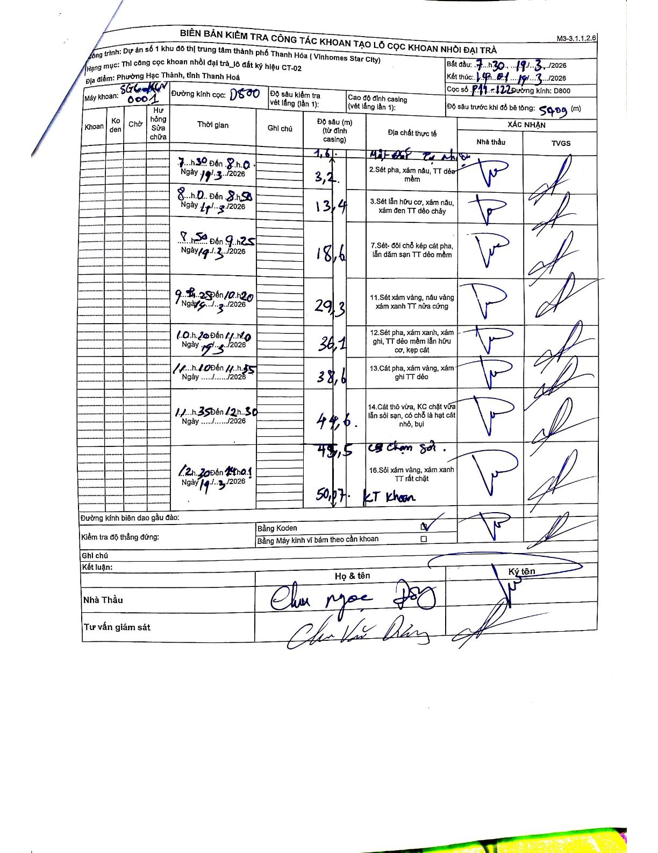
Dự án | Star City Thanh Hóa
Hạng mục | Thi công cọc khoan nhồi, tường vây cho các hạng mục_Lô CT-02
Tên bộ phận | Lô đất ký hiệu CT-02
Số hiệu cọc | P11-122
Tên Máy khoan | SGC-KCN0001
Đường kính | D800
Bắt đầu thi công | 07:30 19/03/2026
Kết thúc thi công | 14:10 19/03/2026

Địa chất TT | Đường kính | Mô tả lớp thiết kế | Từ (h) | Đến (h) | Cao độ từ | Cao độ đến | T.Gian (h) | Dài (m) | V (m/h) | Ghi chú
1 | D800 | Mặt đất tự nhiên | 07:30 19/03/2026 | 07:30 19/03/2026 | 0 | -1.6 | 0.5 | 1.6 | 3.2
2 | D800 | Sét pha, xám nâu, TT dẻo mềm | 07:30 19/03/2026 | 08:00 19/03/2026 | -1.6 | -3.2 | 0.5 | 1.6 | 3.2
3 | D800 | Sét lẫn hữu cơ, xám nâu, xám đen TT dẻo chảy | 08:00 19/03/2026 | 08:50 19/03/2026 | -3.2 | -13.4 | 0.83 | 10.2 | 12.24
7 | D800 | Sét - đôi chỗ kẹp cát pha, lẫn dăm sạn TT dẻo mềm | 08:50 19/03/2026 | 09:25 19/03/2026 | -13.4 | -18.6 | 0.58 | 5.2 | 8.91
11 | D800 | Sét xám vàng, nâu vàng xám xanh TT nửa cứng | 09:25 19/03/2026 | 10:20 19/03/2026 | -18.6 | -29.3 | 0.92 | 10.7 | 11.67
12 | D800 | Sét pha, xám xanh, xám ghi, TT dẻo mềm lẫn hữu cơ, kẹp cát | 10:20 19/03/2026 | 11:10 19/03/2026 | -29.3 | -36.1 | 0.83 | 6.8 | 8.16
13 | D800 | Cát pha, xám vàng, xám ghi TT dẻo | 11:10 19/03/2026 | 11:35 19/03/2026 | -36.1 | -38.6 | 0.42 | 2.5 | 6
14 | D800 | Cát thô vừa, KC chặt vừa lẫn sỏi sạn, có chỗ là hạt cát nhỏ, bụi | 11:35 19/03/2026 | 12:30 19/03/2026 | -38.6 | -44.6 | 0.92 | 6 | 6.55
15 | D800 | Cuội sạn sỏi | 12:30 19/03/2026 | 14:10 19/03/2026 | -44.6 | -45.5 | 1.67 | 0.9 | 0.54
16 | D800 | Sỏi xám vàng, xám xanh TT rất chặt | 12:30 19/03/2026 | 14:10 19/03/2026 | -45.5 | -50.07 | 1.67 | 4.57 | 2.74

ẢNH BIÊN BẢN GỐC

